상품제안서
시크론 PD고속무선충전 보조배터리 (24W) 20000mAh | 상품코드: S21660

 |  |  |  |  |  |  | 02-713-8555 | www.synergygift.co.kr
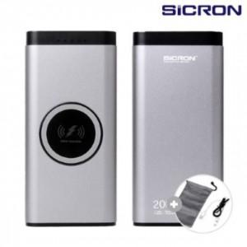

【상세/제작정보】

【인쇄/포장옵션】 | 레이저 / 포장지포장

【공급단가】 | 수량 | 30~ | 100~ | 300~ | 1,000~ | 3,000~
*VAT별도 | 단가 | 34,270원 | 32,420원 | 31,370원 | 30,050원 | 29,260원

【상품 URL】 | https://www.synergygift.co.kr:443/src/goods_detail.php?gdno=21660

